2022_03_data
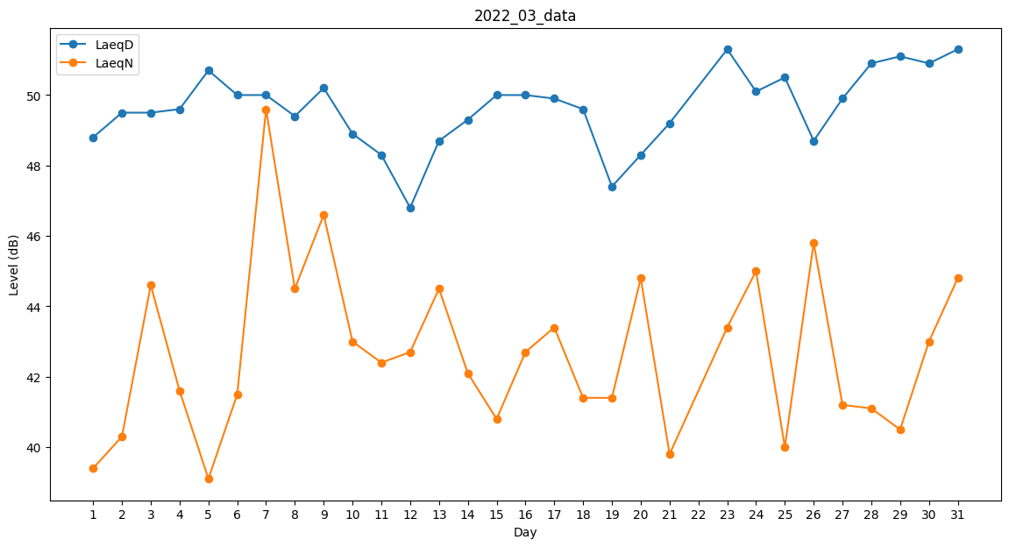
Day | LaeqD | LaeqN
1 | 48.8 | 39.4
2 | 49.5 | 40.3
3 | 49.5 | 44.6
4 | 49.6 | 41.6
5 | 50.7 | 39.1
6 | 50 | 41.5
7 | 50 | 49.6
8 | 49.4 | 44.5
9 | 50.2 | 46.6
10 | 48.9 | 43
11 | 48.3 | 42.4
12 | 46.8 | 42.7
13 | 48.7 | 44.5
14 | 49.3 | 42.1
15 | 50 | 40.8
16 | 50 | 42.7
17 | 49.9 | 43.4
18 | 49.6 | 41.4
19 | 47.4 | 41.4
20 | 48.3 | 44.8
21 | 49.2 | 39.8
22 | 38 | 0
23 | 51.3 | 43.4
24 | 50.1 | 45
25 | 50.5 | 40
26 | 48.7 | 45.8
27 | 49.9 | 41.2
28 | 50.9 | 41.1
29 | 51.1 | 40.5
30 | 50.9 | 43
31 | 51.3 | 44.8

